概要
タイトル:
TowerRising
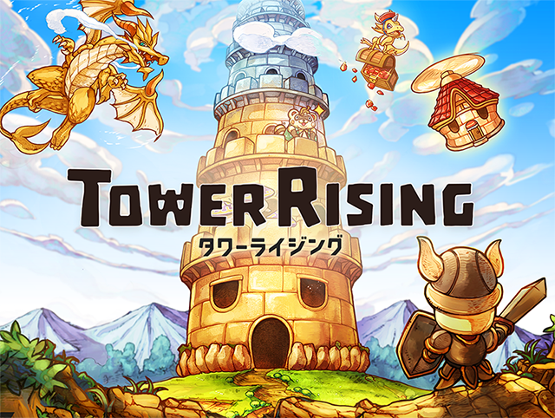

(※上記は版権画像です)

キャッチテキスト

無限に続く塔があった。
無限に続く塔には、無限の資源があった。
終わりのない報酬は、終わりのない欲望を生み。
塔は今日も、強欲な者たちを飲み込んでいくーー。

ゲーム概要

ひたすら塔を登っていくゲームです。
塔の内側の側面を登っていきます。
モンスターが行く手を阻み、宝箱のアイテムなどでお金を稼ぎ、
どれだけ登れるかを試すゲームです。

